Sheet1
2025年烘焙类产品采购项目需求物料信息表
序号 | 物料名称 | 参考物料规格 | 计量单位 | 预计年用总量 | 用途 | 产品参考图片 | 产品描述 | 响应情况
1 | 蓝柑糖浆 | 700ml/瓶 | 瓶 | 50 | 自制饮品调节糖度制作使用。 | 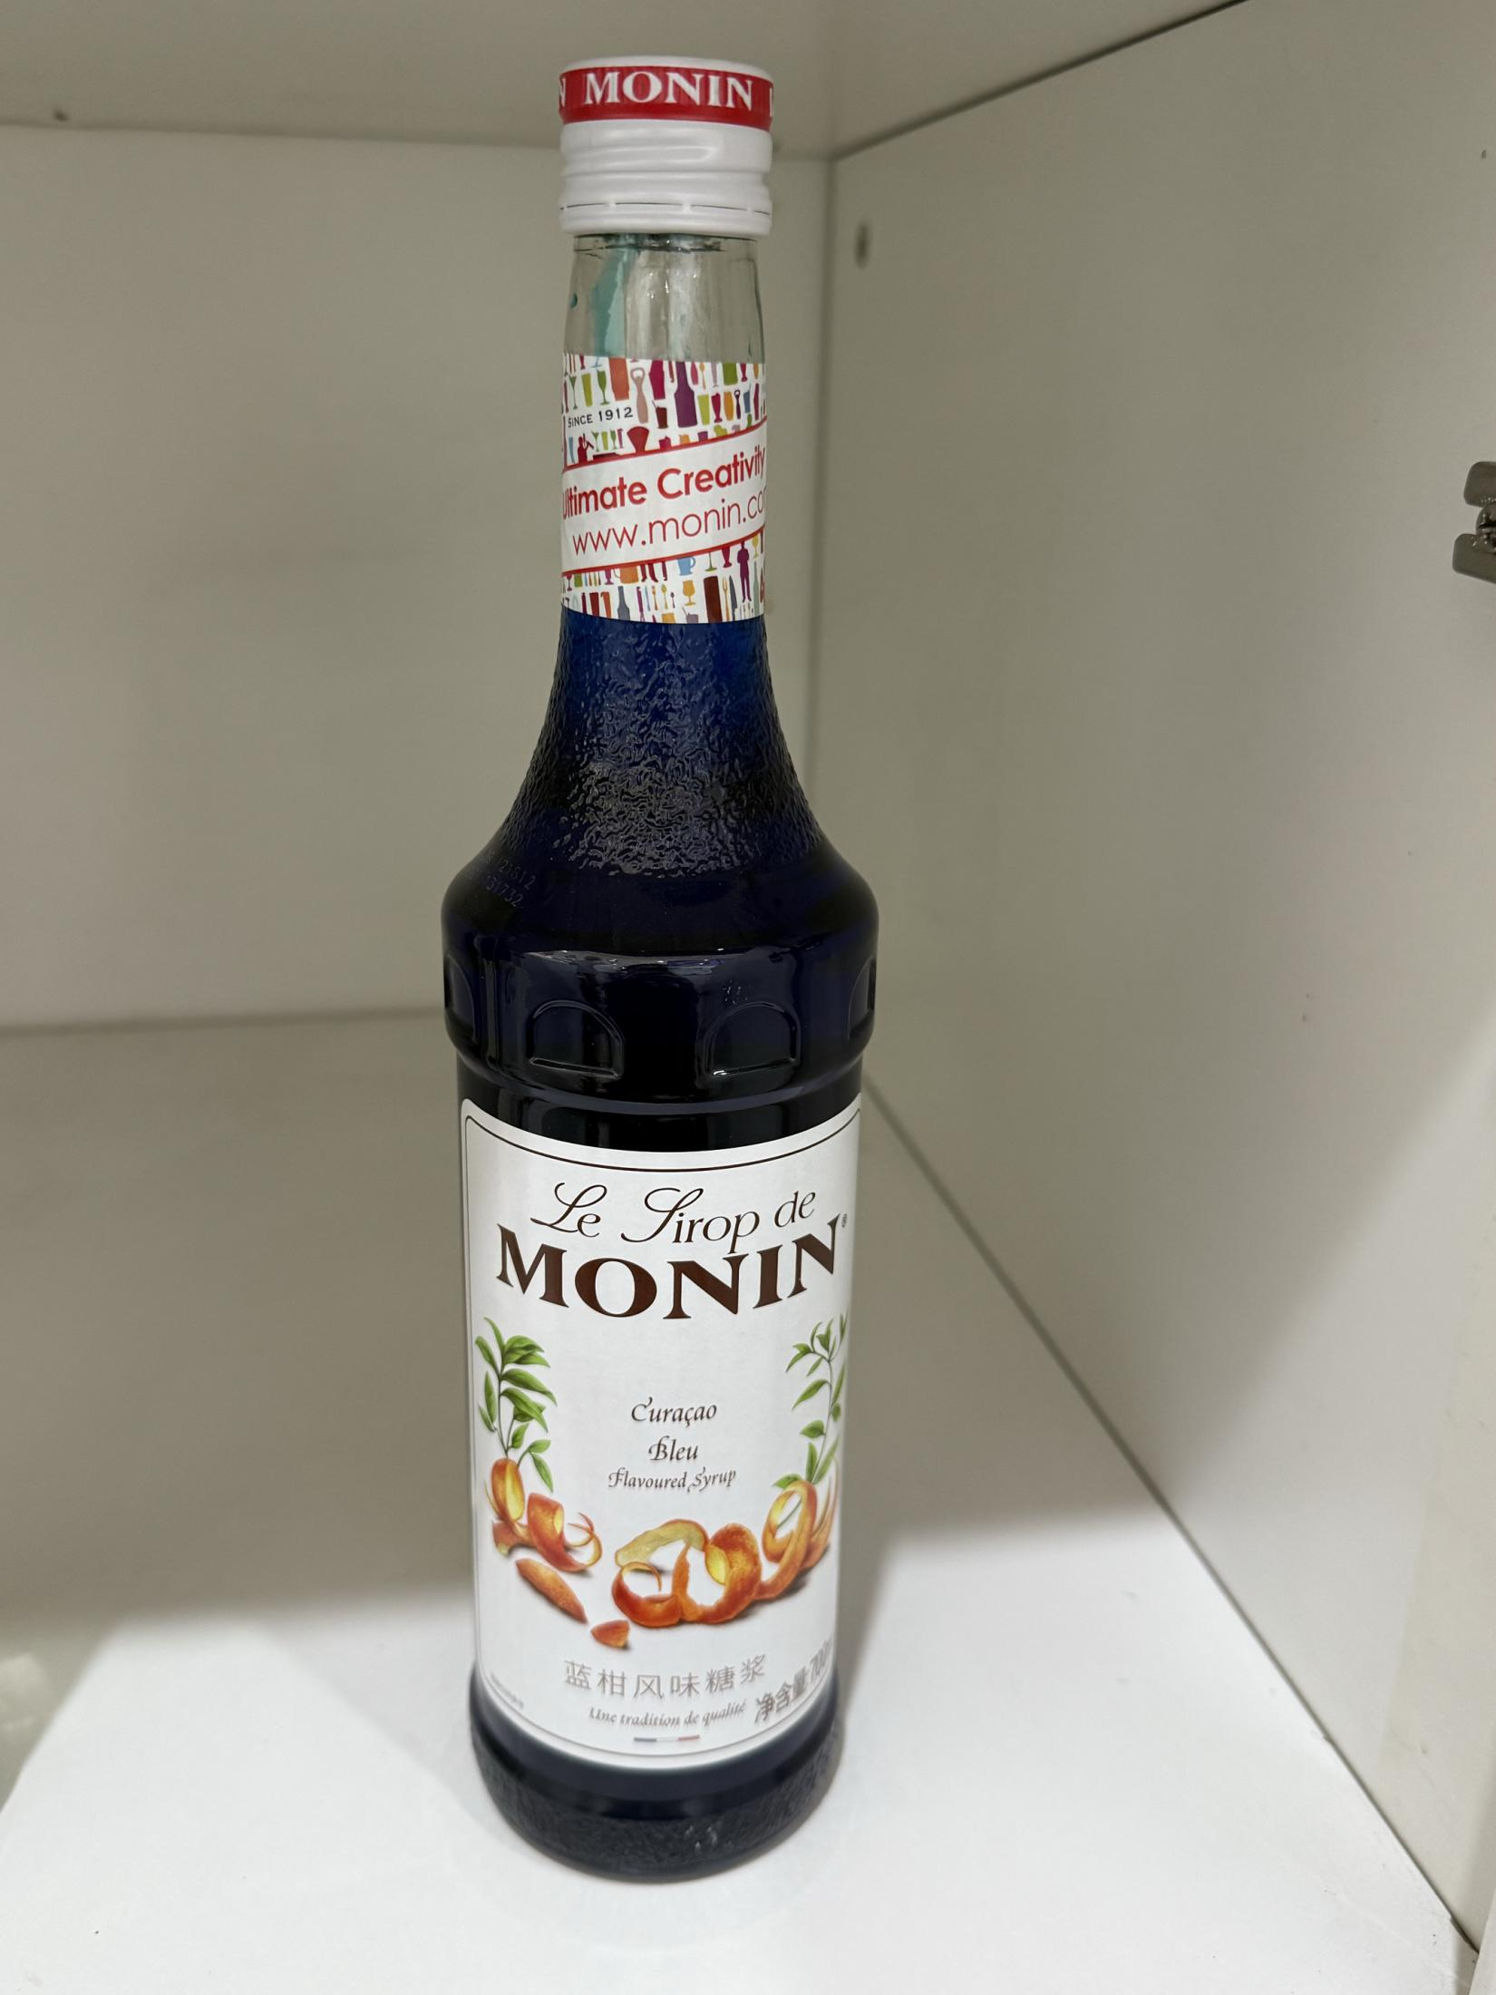 | 特征：独立瓶装包装。 功能：门店自制饮品原材料需求。 属性：饮品。
2 | 焦糖糖浆 | 700ml/瓶 | 瓶 | 150 | 自制饮品调节糖度制作使用。 | 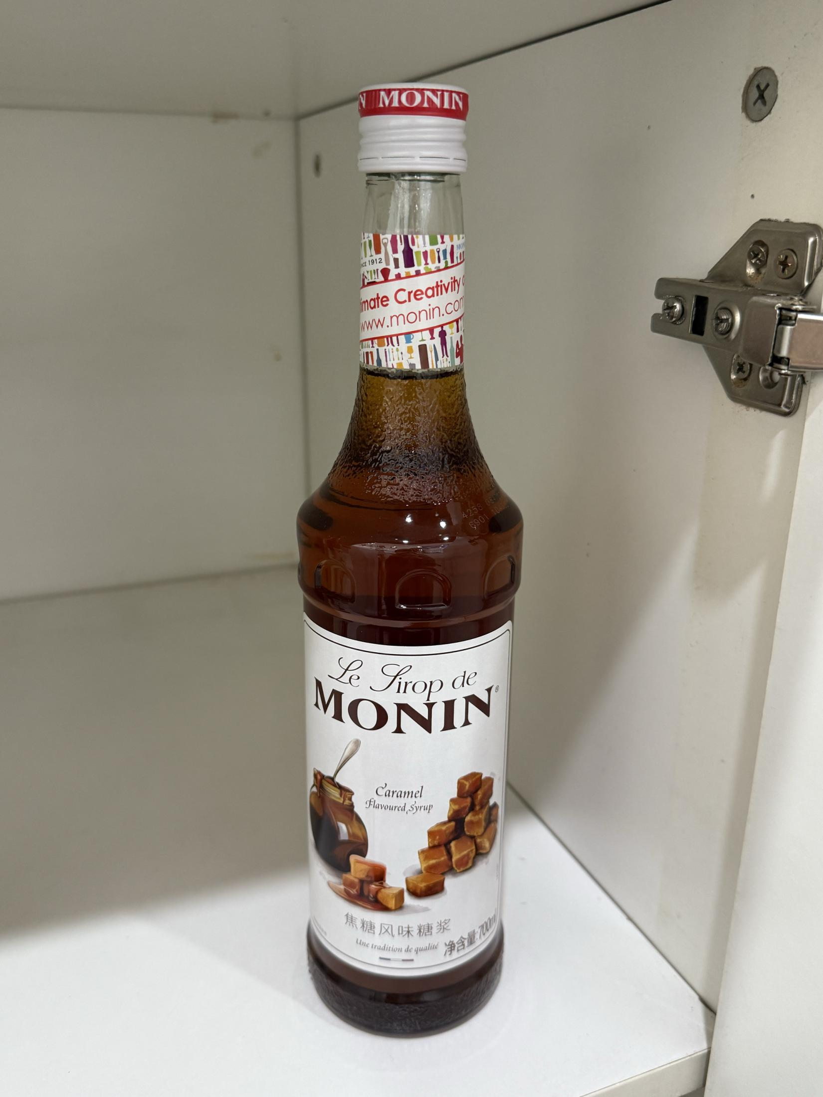 | 特征：独立瓶装包装。 功能：门店自制饮品原材料需求。 属性：饮品。
3 | 香草糖浆 | 700ml/瓶 | 瓶 | 150 | 自制饮品调节糖度制作使用。 |  | 特征：独立瓶装包装。 功能：门店自制饮品原材料需求。 属性：饮品。
4 | 原味糖浆 | 1L/瓶 | 瓶 | 100 | 自制饮品调节糖度制作使用。 | 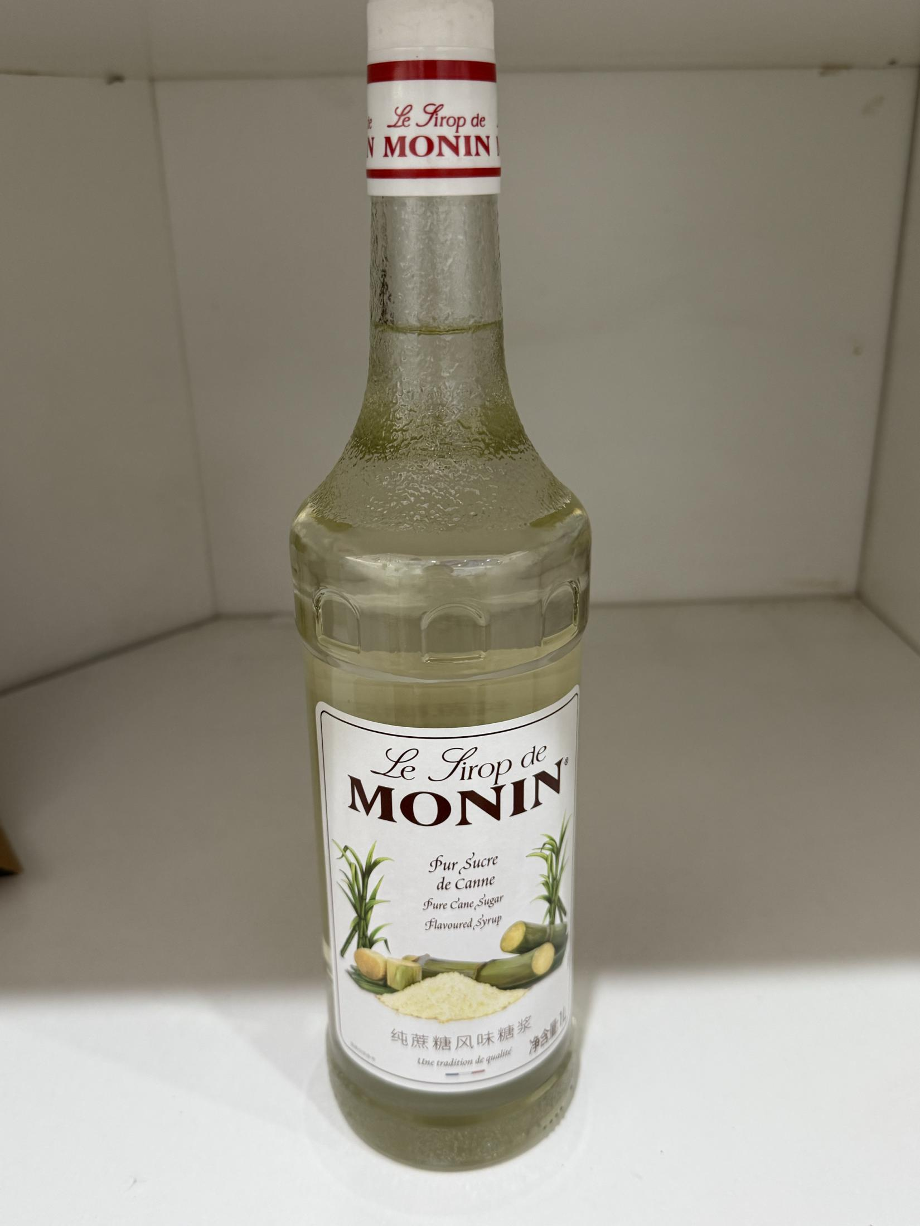 | 特征：独立瓶装包装。 功能：门店自制饮品原材料需求。 属性：饮品。
5 | 海盐焦糖糖浆 | 700ML/瓶 | 瓶 | 20 | 自制饮品调节糖度制作使用。 | 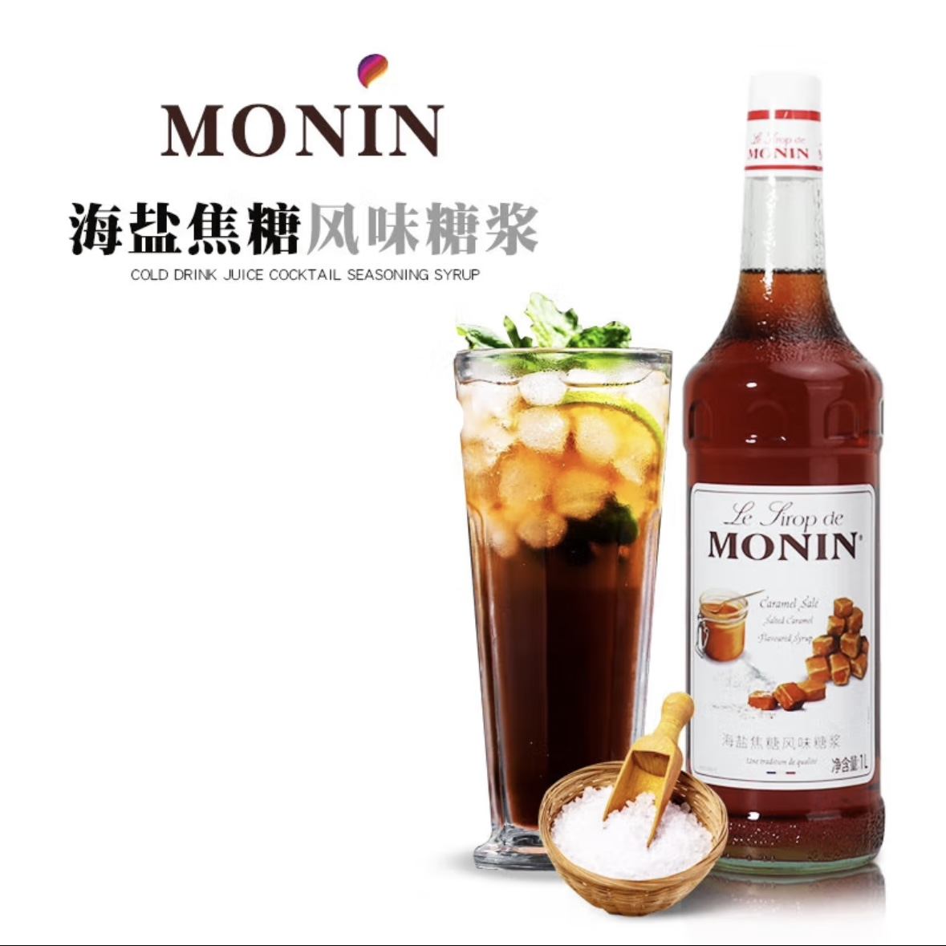 | 特征：独立瓶装包装。 功能：门店自制饮品原材料需求。 属性：饮品。
6 | 整粒蔓越莓果酱 | 300-500克/瓶 | 千克 | 80 | 外航圣诞节日餐热食金巴伦酱汁原料 |  | 罐头装，内容物颗粒完整，原料新鲜，色泽红润，无异物、无异味、无腐败。
7 | 喷罐蛋糕脱模油 （烘焙用） | 400-600克/瓶 | 千克 | 1000 | 国航经济舱特别餐无谷餐给吐司模具喷油 | 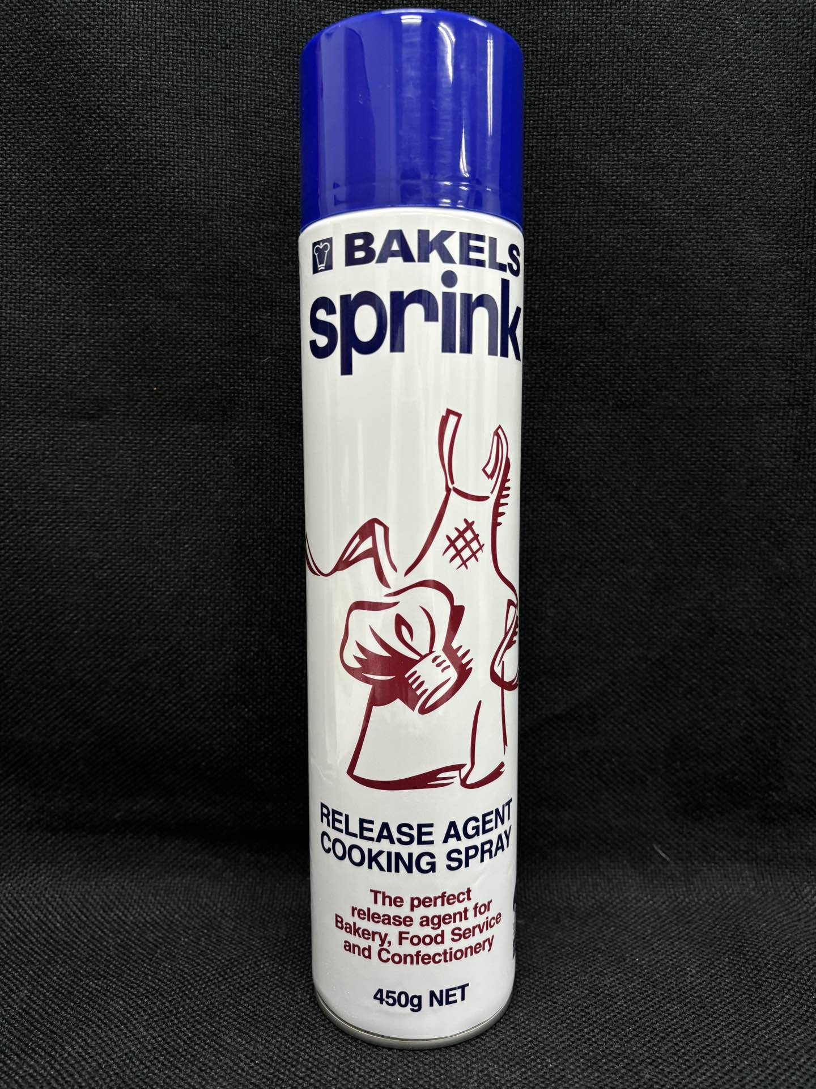 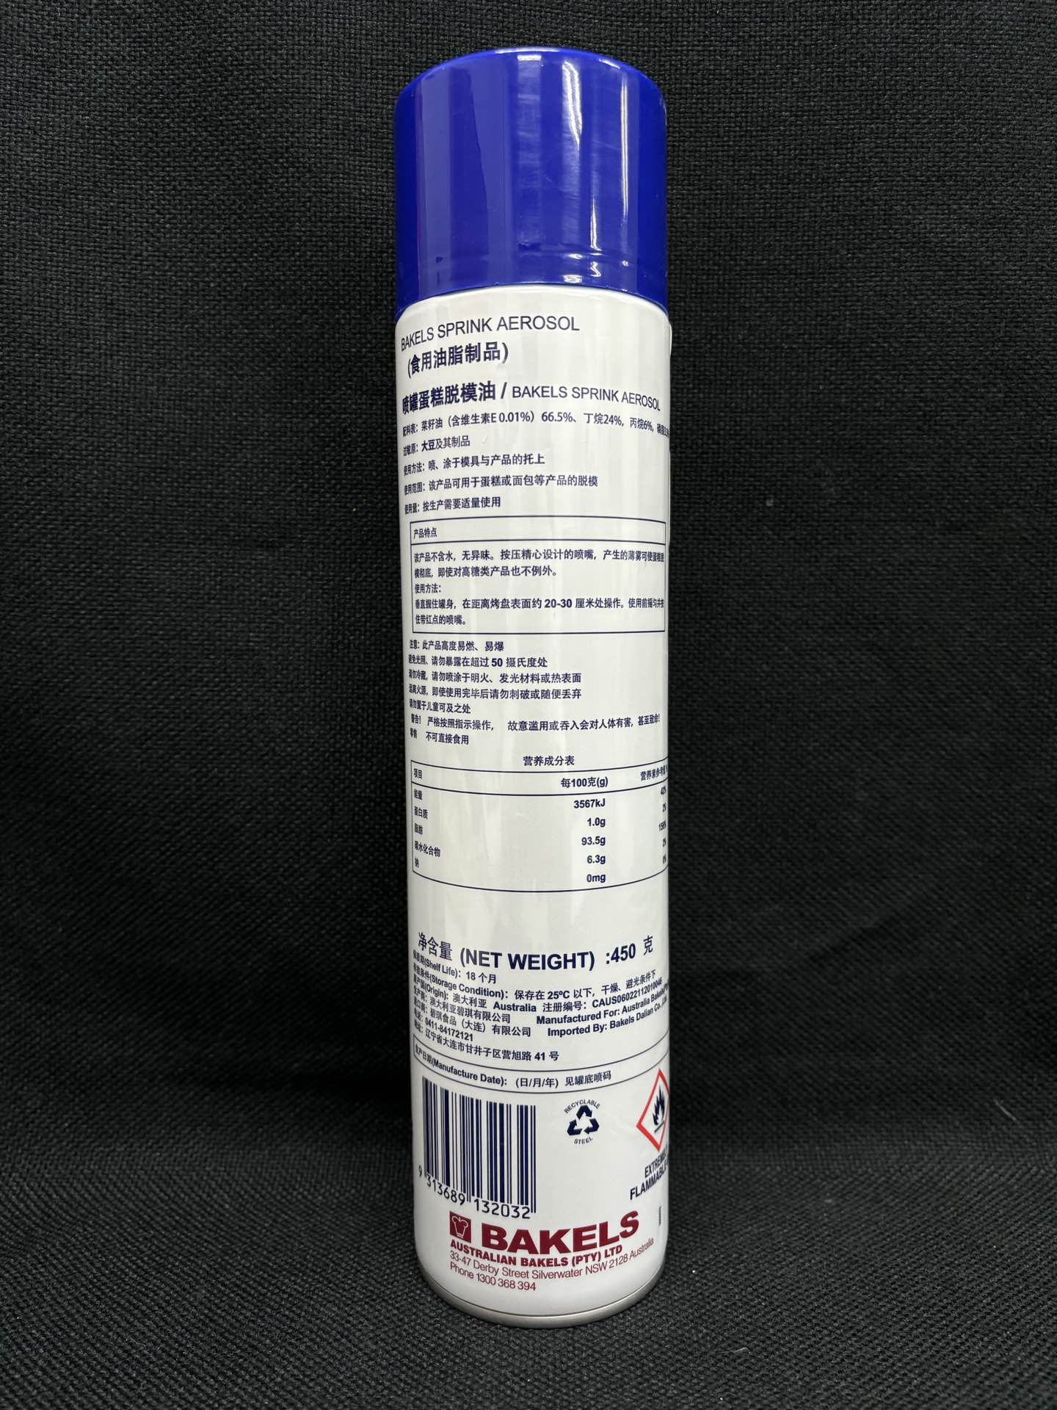 | 食用油脂制品，喷雾式脱模油，烤制加热后无异味。烘焙食品加工用，不沾烤盘、不损模具、轻松脱模。适用于所有吐司、蛋糕模具及烤盘。即喷即用，喷量适中，喷雾均匀，附着力强，喷嘴不能堵塞。即喷洒到模具表面后，不易流动，油膜分布均匀。使用后，无需脱模刀即可脱模，可有效保留成品完整性。常温储存，保质期不低于12个月。无异物、无异味、无腐败。
8 | 塔塔粉 | 1-2千克/桶 | 千克 | 40 | 航美店面戚风蛋糕、生日蛋糕胚子添加使用 | 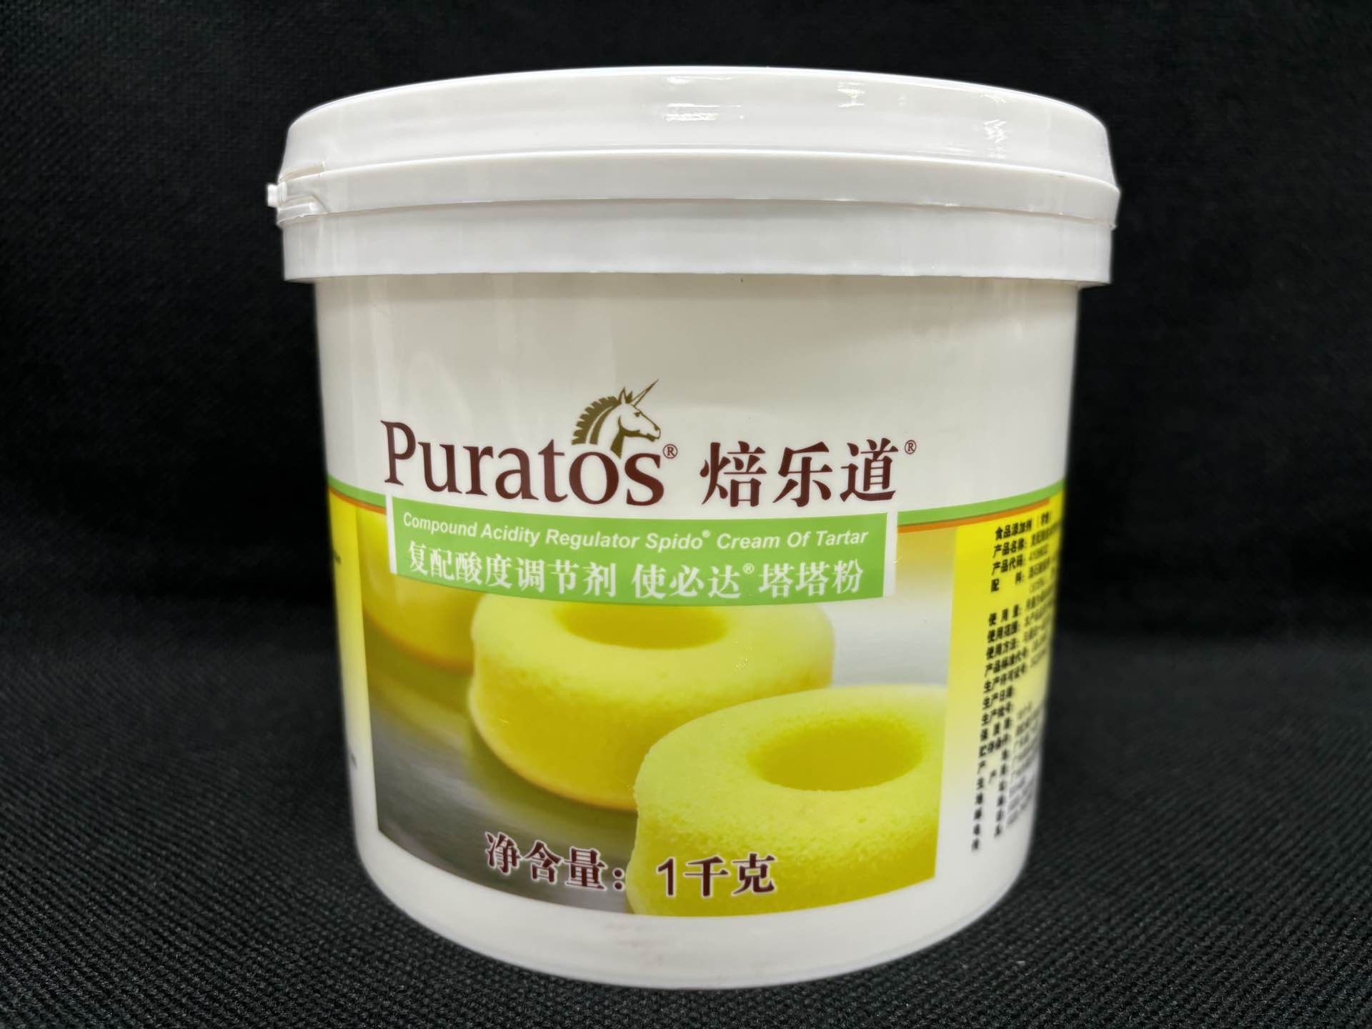 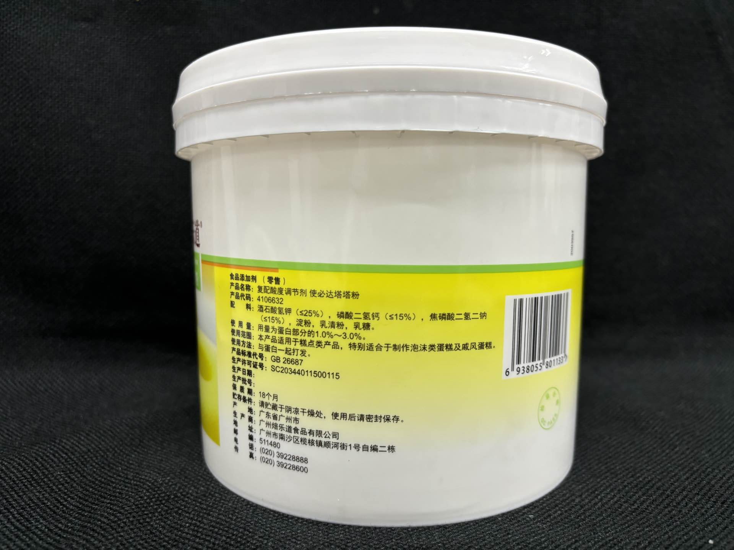 | 制作戚风类较松软的蛋糕使用，帮助打发更蓬松，使蛋糕组织细腻，降低蛋白碱性更容易起发。粉质细腻，打发效果好，使用过程性能稳定，溶解性好。无异味、无异物、无腐败。包装严密洁净，开启过程不易产生异物。
9 | 白蕊红花巧克力装饰 | 外延25mm左右 中心厚度不超过3mm 约0.6克左右 30-50个/版 | 个 | 16000 | 华航3、4、5月经济舱公务舱特别餐小孩餐香草起司 | 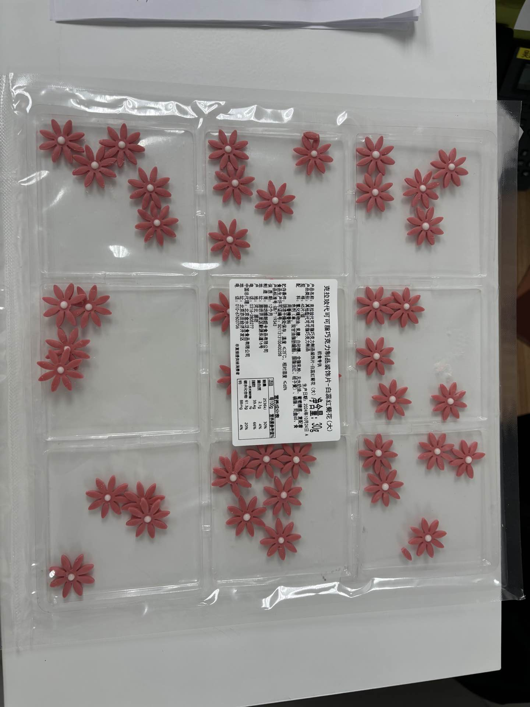 | 梅花样式，白色蕊芯，8片花瓣。甜品装饰，允许代可可脂。色泽较为自然，无断裂破损，无异物、无异味、无腐败、无虫害。包装严密洁净，开启过程不易产生异物。
10 | 黄蕊大菊花巧克力装饰 | 外延25mm左右 中心厚度不超过3mm 约0.6克左右 30-50个/版 | 个 | 90000 | 华航3、6、9、12月经济舱正餐香草奶油 | 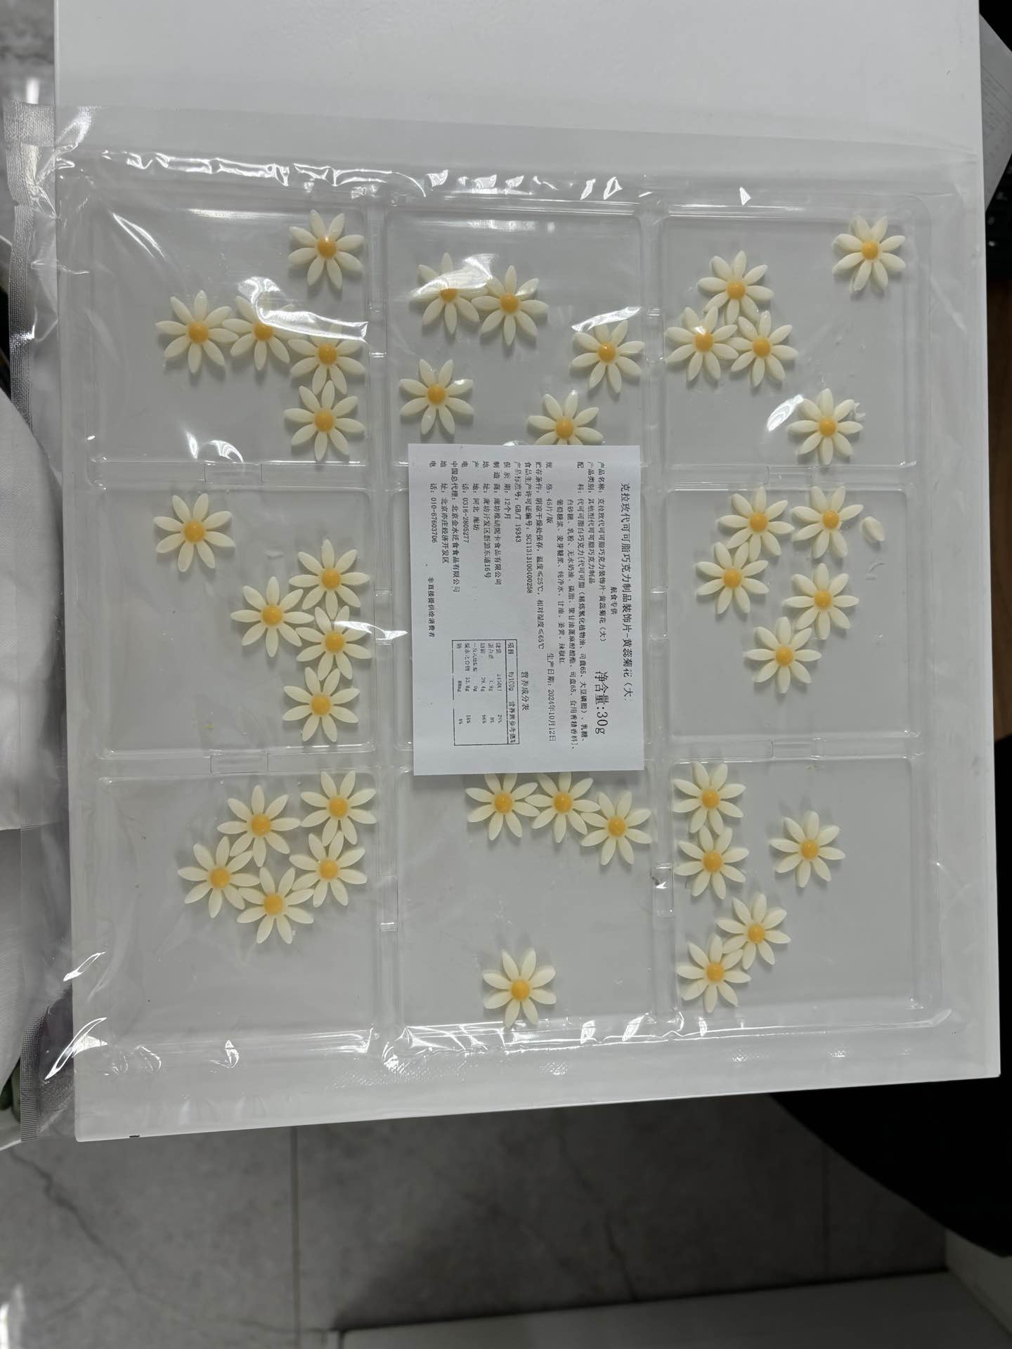 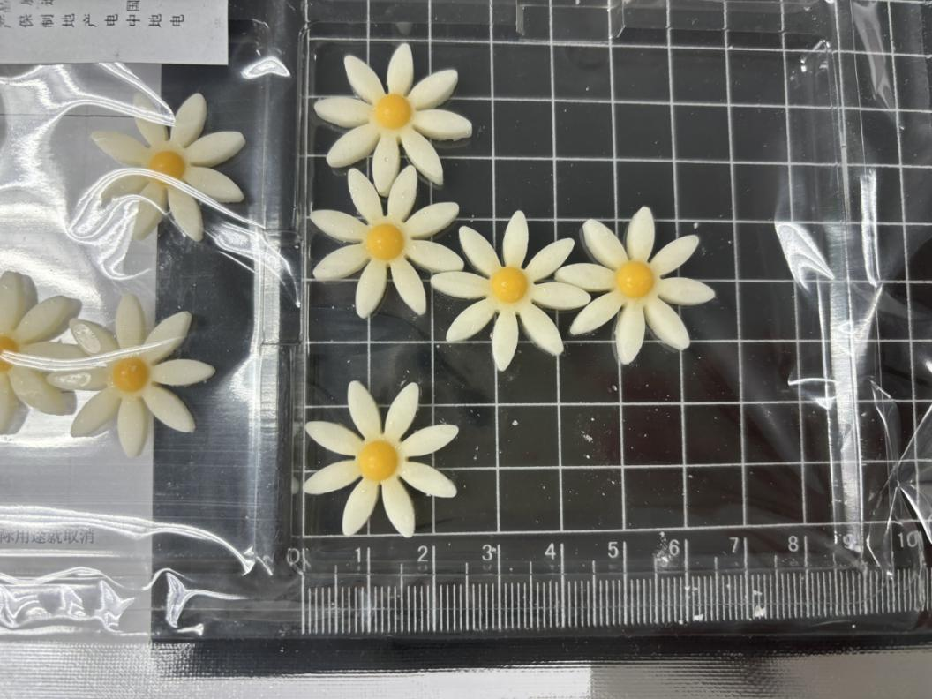 | 菊花样式，黄色蕊芯，8片花瓣。甜品装饰，允许代可可脂。色泽较为自然，无断裂破损，无异物、无异味、无腐败、无虫害。包装严密洁净，开启过程不易产生异物。
11 | 黄蕊小菊花巧克力装饰 | 外延15mm左右 中心厚度不超过3mm 约0.3克左右 120-150个/版 | 个 | 15000 | 华航2、5、8、11月公务舱正餐椰子芒果慕斯 | 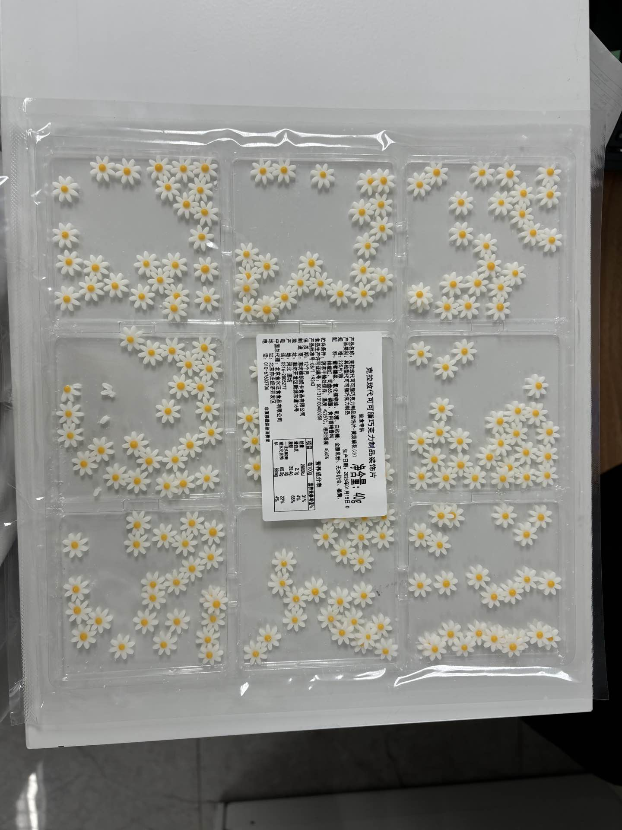 | 菊花样式，黄色蕊芯，8片花瓣。甜品装饰，允许代可可脂。色泽较为自然，无断裂破损，无异物、无异味、无腐败、无虫害。包装严密洁净，开启过程不易产生异物。
12 | 棕榈糖浆 | 500-1000克/袋 | 千克 | 50 | 阿联酋 cycle BD 头等舱早餐吐司配料 |  | 呈琥珀色、深棕色，有一定透明度，色泽均匀，具有浓郁的棕榈香气，带有淡淡的焦糖味和植物的清香。 质地均匀，有一定粘性，甜度较高， 无块状物，无结晶，无颗粒物，无异物，无异味，无腐败。包装严密洁净，易于开启，不易产生异物。
13 | 奇亚籽 | 500-1000克/瓶 | 千克 | 200 | 阿联酋头等BD早餐椰奶奇亚籽布丁 | 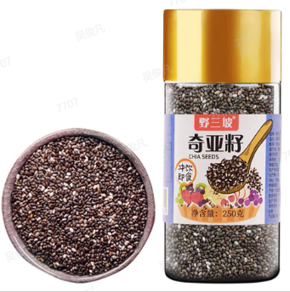 | 纯度较高，无杂质，呈椭圆形，颗粒饱满完整，颜色呈黑色、白色或黑白相间，自然光量，大小均匀，长度1-2mm。包装严密洁净，无异物、无异味、无腐败。
14 | 冷冻梨果茸 | 1千克/盒 | 盒 | 120 | 阿联酋 经济舱甜品使用。 |  | 非威廉梨果茸，原料新鲜，质地柔滑，色泽自然，无添加。无异物、无异味、无腐败，包装严密洁净，易于开启不易产生异物。
15 | 斑斓汁 | 1-1.5千克/罐 | 千克 | 50 | 阿联酋普通舱 斑斓蛋糕 | 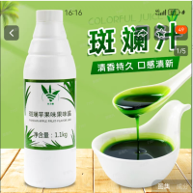 | 东南亚调味料，斑斓叶榨汁，天然植物清香，微甜，包装严密洁净，无异物、无异味、无腐败。

